1.시별 면적 및 지번수
1. 시별 면적 및 지번수
 | 계
 | 면적 | 지번수 |  |  | 도표들어가는함수
합계 | 1,850,227,675.2 | 875,585 | 1,850.2 | 875.6 | 1,850.2 (875.6)
제주시 | 978,757,801.8 | 521,607 | 978.8 | 521.6 | 978.8 (521.6)
서귀포시 | 871,469,873.4 | 353,978 | 871.5 | 354.0 | 871.5 (354.0)
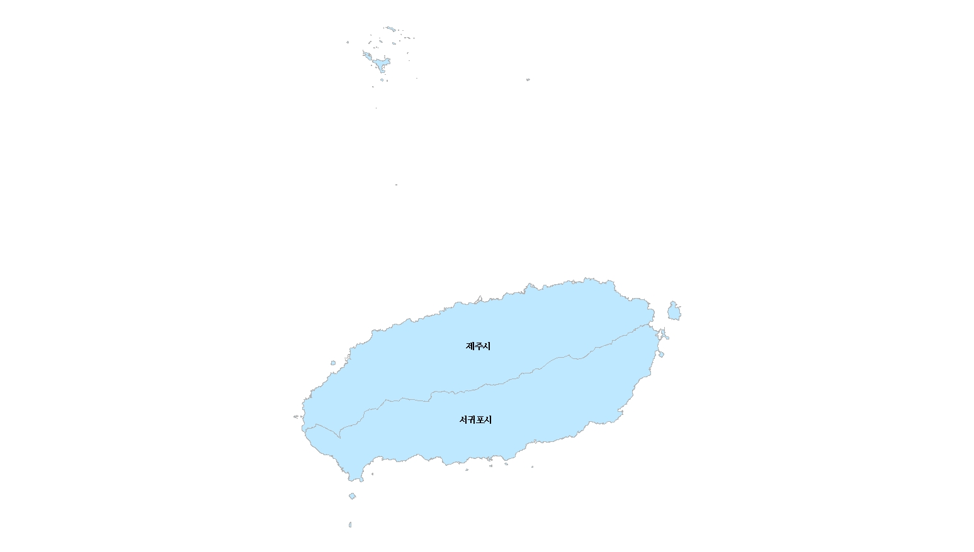
1.시별 면적 및 지번수
단위 : ㎢(천필)

978.8 (521.6)

871.5 (354.0)

2.시별 면적 및 지번수 현황
2. 시별 면적 및 지번수
 | 계
 | 면적 | 지번수 | 면적 | % | 지번수 | % | 도표들어가는함수
합계 | 1,850,227,675.2 | 875,585 | 1,850.2 | 100.0 | 875.6 | 100.0 | 1,850.2 (100.0) | 875.6 (100.0)
제주시 | 978,757,801.8 | 521,607 | 978.8 | 52.9 | 521.6 | 59.6 | 978.8 (52.9) | 521.6 (59.6)
서귀포시 | 871,469,873.4 | 353,978 | 871.5 | 47.1 | 354.0 | 40.4 | 871.5 (47.1) | 354.0 (40.4)
2. 시별 면적 및 지번수 현황
단위 : ㎢(%), 천필(%)

 | 978.8
 | 521.6

 | 871.5
 | 354.0

3.지적통계체계표
3. 지적통계체계표
 |  |  | 합계
 |  |  | 면적 | 지번수 | 100.0
 | 토지대장등록지 | 소계 | 1,216,766,015.2 | 855,858 | 65.8 | 토지대장등록지 1,216,766,015.2㎡ (65.8%) 855,858필
 | 임야대장등록지 | 소계 | 633,461,660.0 | 19,727 | 34.2 | 임야대장등록지 633,461,660.0㎡ (34.2%) 19,727필
 | 소계 | 개인 | 956,084,587.8 | 637,567 | 51.7 | 개인 956,084,587.8㎡ (51.7%) 637,567필
 |  | 국유지 | 399,290,012.6 | 40,967 | 21.6 | 국유지 399,290,012.6㎡ (21.6%) 40,967필
 |  | 도유지 | 129,273,584.0 | 80,106 | 7.0 | 도유지 129,273,584.0㎡ (7.0%) 80,106필
 |  | 군유지 | 22,270,464.6 | 57,951 | 1.2 | 군유지 22,270,464.6㎡ (1.2%) 57,951필
 |  | 법인 | 243,964,051.5 | 37,714 | 13.2 | 법인 243,964,051.5㎡ (13.2%) 37,714필
 |  | 종중 | 20,801,151.1 | 8,178 | 1.1 | 종중 20,801,151.1㎡ (1.1%) 8,178필
 |  | 종교단체 | 1,898,943.3 | 991 | 0.1 | 종교단체 1,898,943.3㎡ (0.1%) 991필
 |  | 기타단체 | 68,486,798.0 | 6,386 | 3.7 | 기타단체 68,486,798.0㎡ (3.7%) 6,386필
 |  | 기타 | 8,158,082.3 | 5,725 | 0.4 | 기타 8,158,082.3㎡ (0.4%) 5,725필
총계 |  |  | 1,850,227,675.2 | 875,585 | 100.0 | 총계 1,850,227,675.2㎡(100.0%) 875,585필
3-1 토지ㆍ임야대장별 지적공부등록지 현황
3-2 소유구분별 지적공부등록지 현황

4.지목별현황
4-1. 지목별 현황
 | 계 | 전 |  | 답 |  | 임야 |  | 대 |  | 도로 |  | 하천 |  | 기타 |  | 계 | 전 | 답 | 임야 | 대 | 도로 | 하천 | 기타
 | 면적 | 면적 | % | 면적 | % | 면적 | % | 면적 | % | 면적 | % | 면적 | % | 면적 | % | 면적 | 면적 | 면적 | 면적 | 면적 | 면적 | 면적 | 면적
합계 | 1,850.2 | 353.0 | 19.1 | 6.2 | 0.3 | 861.5 | 46.6 | 81.4 | 4.4 | 90.3 | 4.9 | 25.4 | 1.4 | 432.4 | 23.4 | 1,850,227,675.2 | 353,029,083.0 | 6,229,653.4 | 861,523,939.8 | 81,366,029.7 | 90,269,170.8 | 25,447,029.1 | 432,362,769.4

4.지목별 현황
전 | 353.0
답 | 6.2
임야 | 861.5
대 | 81.4
도로 | 90.3
하천 | 25.4
기타 | 432.4

 |  |  |  |  |  |  |  |  |  |  |  | 도표함수
 |  |  |  |  |  |  |  |  |  |  |  | 전 | 전 353.0㎢ (19.1%)
 |  |  |  |  |  |  |  |  |  |  |  | 답 | 답 6.2㎢ (0.3%)
 |  |  |  |  |  |  |  |  |  |  |  | 임야 | 임야 861.5㎢ (46.6%)
 |  |  |  |  |  |  |  |  |  |  |  | 대 | 대 81.4㎢ (4.4%)
 |  |  |  |  |  |  |  |  |  |  |  | 도로 | 도로 90.3㎢ (4.9%)
 |  |  |  |  |  |  |  |  |  |  |  | 하천 | 하천 25.4㎢ (1.4%)
 |  |  |  |  |  |  |  |  |  |  |  | 기타 | 기타 432.4㎢ (23.4%)

4-2. 최근 10년간 주요지목별 변동추이
구분 | 2012 | 2013 | 2014 | 2015 | 2016 | 2017 | 2018 | 2019 | 2020 | 2021 | 2022
전 | 100.0 | 100.0 | 99.6 | 99.2 | 98.6 | 97.9 | 97.6 | 97.3 | 97.0 | 96.6 | 96.3
답 | 100.0 | 98.6 | 97.0 | 95.6 | 94.5 | 92.6 | 91.6 | 90.6 | 90.1 | 88.3 | 87.6
임야 | 100.0 | 99.8 | 99.6 | 99.3 | 99.2 | 98.9 | 98.6 | 98.5 | 98.3 | 98.1 | 97.9
대지 | 100.0 | 102.3 | 107.7 | 111.2 | 116.5 | 123.1 | 127.4 | 130.9 | 133.8 | 136.3 | 139.1
도로 | 100.0 | 101.1 | 102.8 | 104.9 | 105.7 | 106.9 | 107.4 | 108.3 | 108.9 | 109.4 | 109.7
하천 | 100.0 | 100.1 | 100.3 | 100.4 | 100.8 | 100.8 | 101.2 | 101.6 | 101.7 | 105.0 | 105.2
기타 | 100.0 | 99.8 | 99.6 | 99.6 | 99.6 | 99.9 | 100.0 | 99.9 | 100.1 | 100.2 | 100.3

5.시별 지적공부등록지 현황
5-1 토지대장등록지
5-1. 토지대장등록지 현황
 | 계
 | 면적
합계 | 1,216,766,015.2 |  |  | 0.0 (0.0)
제주시 | 640,486,649.8 | 640.5 | 52.6 | 640.5 (52.6)
서귀포시 | 576,279,365.4 | 576.3 | 47.4 | 576.3 (47.4)

5-2 임야대장등록지

5-2. 임야대장등록지 현황
 | 계
 | 면적
합계 | 633,461,660.0 |  |  | 0.0 (0.0)
제주시 | 338,271,152.0 | 338.3 | 53.4 | 338.3 (53.4)
서귀포시 | 295,190,508.0 | 295.2 | 46.6 | 295.2 (46.6)

6.시별 지목별 면적 현황
6. 시별 지적공부등록지 총괄
 | 총계 | 전 | 답 | 임야 | 대 | 도로 | 하천 | 기타 |  |  |  |  |  |  |  |  |  | 계 | 전 | 답 | 임야 | 대 | 도로 | 하천 | 기타
 | 면적 | 면적 | 면적 | 면적 | 면적 | 면적 | 면적 | 면적 |  |  |  |  |  |  |  |  |  | 면적 | 면적 | 면적 | 면적 | 면적 | 면적 | 면적 | 면적 |  | 1.시별 면적
합계 | 1,850.2 | 353.0 | 6.2 | 861.5 | 81.4 | 90.3 | 25.4 | 432.4 | 도표함수 |  |  |  |  |  |  |  | 합계 | 1,850,227,675.2 | 353,029,083.0 | 6,229,653.4 | 861,523,939.8 | 81,366,029.7 | 90,269,170.8 | 25,447,029.1 | 432,362,769.4 | 1,850,227,675.2 | 1,850,227,675.2
제주시 | 978.8 | 202.1 | 2.5 | 438.7 | 48.2 | 50.6 | 11.3 | 225.5 | 총계 1,850.2 | 전 353.0 | 답 6.2 | 임야 861.5 | 대 81.4 | 도로 90.3 | 하천 25.4 | 기타 432.4 | 제주시 | 978,757,801.8 | 202,096,032.7 | 2,451,116.6 | 438,722,065.4 | 48,188,452.0 | 50,570,015.5 | 11,260,754.8
서귀포시 | 871.5 | 150.9 | 3.8 | 422.8 | 33.2 | 39.7 | 14.2 | 206.9 |  |  |  |  |  |  |  |  | 서귀포시 | 871,469,873.4 | 150,933,050.3 | 3,778,536.8 | 422,801,874.4 | 33,177,577.7 | 39,699,155.3 | 14,186,274.3
6. 시별 지목별 면적 현황
단위 : ㎢
 |  |  |  |  |  |  |  |  |  |  |  |  |  |  |  |  |  | 과수원 | 목장용지 | 광천지 | 염전 | 공장용지 | 학교용지 | 주차장 | 주유소용지 | 창고용지 | 철도용지 | 제방 | 구거 | 유지 | 양어장 | 수도용지 | 공원 | 체육용지 | 유원지 | 종교용지 | 사적지 | 묘지 | 잡종지 | 기타 합계
 |  |  |  |  |  |  |  |  |  |  |  |  |  |  |  |  |  | 면적 | 면적 | 면적 | 면적 | 면적 | 면적 | 면적 | 면적 | 면적 | 면적 | 면적 | 면적 | 면적 | 면적 | 면적 | 면적 | 면적 | 면적 | 면적 | 면적 | 면적 | 면적 | 면적
 |  |  |  |  |  |  |  |  |  |  |  |  |  |  |  |  | 합계 | 159,702,483.6 | 149,969,178.8 | 24.0 | 0.0 | 3,737,811.3 | 6,810,498.8 | 1,920,923.0 | 419,478.8 | 4,668,995.7 | 0.0 | 414,808.8 | 3,899,680.5 | 3,821,887.9 | 2,565,317.0 | 1,338,671.0 | 3,980,969.7 | 32,467,798.0 | 4,070,587.6 | 1,286,148.5 | 581,837.0 | 16,634,312.3 | 34,071,357.1 | 432,362,769.4
 |  |  |  |  |  |  |  |  |  |  |  |  |  |  |  |  | 제주시 | 57,136,210.1 | 96,925,549.8 | 24.0 | 0.0 | 2,484,320.4 | 3,891,975.4 | 1,484,799.7 | 296,192.8 | 3,170,230.6 | 0.0 | 229,204.0 | 1,403,816.2 | 2,595,081.9 | 832,965.0 | 1,008,704.1 | 1,972,588.6 | 17,966,393.1 | 3,000,206.8 | 781,618.5 | 568,957.0 | 8,708,363.3 | 21,012,163.5 | 225,469,364.8
 |  |  |  |  |  |  |  |  |  |  |  |  |  |  |  |  | 서귀포시 | 102,566,273.5 | 53,043,629.0 | 0.0 | 0.0 | 1,253,490.9 | 2,918,523.4 | 436,123.3 | 123,286.0 | 1,498,765.1 | 0.0 | 185,604.8 | 2,495,864.3 | 1,226,806.0 | 1,732,352.0 | 329,966.9 | 2,008,381.1 | 14,501,404.9 | 1,070,380.8 | 504,530.0 | 12,880.0 | 7,925,949.0 | 13,059,193.6 | 206,893,404.6

 |  |  |  |  |  |  |  |  |  |  |  |  |  |  |  |  | 지목별 행정구역명 | 계 | 전 | 답 | 과수원 | 목장용지 | 임야 | 광천지 | 염전 | 대 | 공장용지 | 학교용지 | 주차장 | 주유소용지 | 창고용지 | 도로 | 철도용지 | 제방 | 하천 | 구거 | 유지 | 양어장 | 수도용지 | 공원 | 체육용지 | 유원지 | 종교용지 | 사적지 | 묘지 | 잡종지
 |  |  |  |  |  |  |  |  |  |  |  |  |  |  |  |  |  | 면적 | 면적 | 면적 | 면적 | 면적 | 면적 | 면적 | 면적 | 면적 | 면적 | 면적 | 면적 | 면적 | 면적 | 면적 | 면적 | 면적 | 면적 | 면적 | 면적 | 면적 | 면적 | 면적 | 면적 | 면적 | 면적 | 면적 | 면적 | 면적
 |  |  |  |  |  |  |  |  |  |  |  |  |  |  |  |  | 합계 | 1,850,227,675.2 | 353,029,083.0 | 6,229,653.4 | 159,702,483.6 | 149,969,178.8 | 861,523,939.8 | 24.0 | 0.0 | 81,366,029.7 | 3,737,811.3 | 6,810,498.8 | 1,920,923.0 | 419,478.8 | 4,668,995.7 | 90,269,170.8 | 0.0 | 414,808.8 | 25,447,029.1 | 3,899,680.5 | 3,821,887.9 | 2,565,317.0 | 1,338,671.0 | 3,980,969.7 | 32,467,798.0 | 4,070,587.6 | 1,286,148.5 | 581,837.0 | 16,634,312.3 | 34,071,357.1
 |  |  |  |  |  |  |  |  |  |  |  |  |  |  |  |  | 제주시 | 978,757,801.8 | 202,096,032.7 | 2,451,116.6 | 57,136,210.1 | 96,925,549.8 | 438,722,065.4 | 24.0 | - | 48,188,452.0 | 2,484,320.4 | 3,891,975.4 | 1,484,799.7 | 296,192.8 | 3,170,230.6 | 50,570,015.5 | - | 229,204.0 | 11,260,754.8 | 1,403,816.2 | 2,595,081.9 | 832,965.0 | 1,008,704.1 | 1,972,588.6 | 17,966,393.1 | 3,000,206.8 | 781,618.5 | 568,957.0 | 8,708,363.3 | 21,012,163.5
 |  |  |  |  |  |  |  |  |  |  |  |  |  |  |  |  | 서귀포시 | 871,469,873.4 | 150,933,050.3 | 3,778,536.8 | 102,566,273.5 | 53,043,629.0 | 422,801,874.4 | - | - | 33,177,577.7 | 1,253,490.9 | 2,918,523.4 | 436,123.3 | 123,286.0 | 1,498,765.1 | 39,699,155.3 | - | 185,604.8 | 14,186,274.3 | 2,495,864.3 | 1,226,806.0 | 1,732,352.0 | 329,966.9 | 2,008,381.1 | 14,501,404.9 | 1,070,380.8 | 504,530.0 | 12,880.0 | 7,925,949.0 | 13,059,193.6

